상품제안서
버터플라이 메모잇(주문제작형) | 상품코드: S05282

 |  |  |  |  |  |  | 02-713-8555 | www.synergygift.co.kr
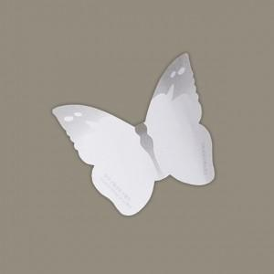

【상세/제작정보】 | 붙여놓기만 해도 예뻐서 홍보가 되는 아름다운 나비모양 메모잇

【인쇄/포장옵션】 | 내지1도인쇄 / OPP(비닐)

【공급단가】 | 수량 | 1,000~ | 2,000~ | 3,000~ | 5,000~ | 10,000~
*VAT별도 | 20매 | 510원 | 410원 | 380원 | 350원 | 300원
 | 30매 | 580원 | 480원 | 440원 | 380원 | 330원
 | 50매 | 680원 | 600원 | 520원 | 460원 | 420원

【상품 URL】 | https://www.synergygift.co.kr:443/src/goods_detail.php?gdno=5621

